URL-MR
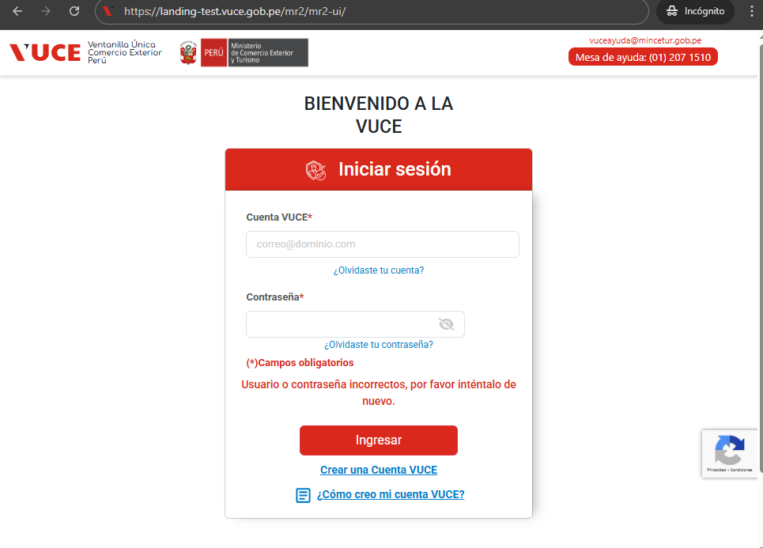
https://landing-test.vuce.gob.pe/mr2/mr2-ui/

sustento usuario tramitador
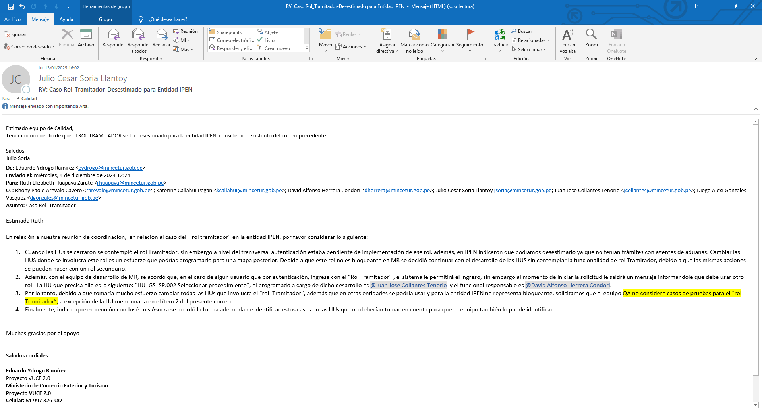

sustento rol Asignador
